機能名
外部設計書 |  |  |  |  |  | チーム名
 |  |  |  |  |  | 画面名 |  |  |  |  | 作成者 |  |  | 更新者
 |  |  |  |  |  | システム名 |  |  |  |  | 作成日 |  |  | 更新日
 |  |  |  |  |  | 備考

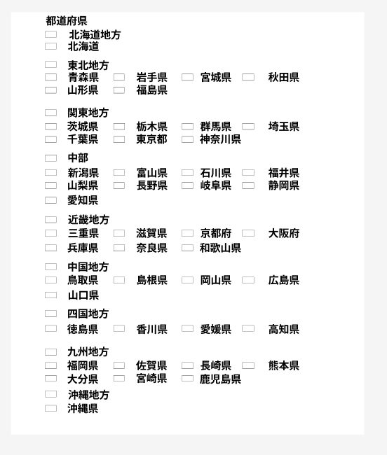
 | 画面設計
ヘッダー
ヘッダー
My Profile
My Profile
氏名 藤崎 里奈
生年月日 1999/6/10
性別 女
メッセージエリア

氏名 藤崎 里奈
生年月日 1999/6/10
性別 女
メールアドレス
フォーム
電話番号
メールアドレス
フォーム
フォーム
電話番号
職業
フォーム
フォーム
職業
フォーム
居住地
プルダウン

居住地
プルダウン選択
参加可能範囲
参加範囲を選択
アウトドアレベル
参加可能範囲
参加範囲を選択

アウトドアレベル
参加希望レベル

参加希望レベル
初心者歓迎
初心者歓迎
初心者歓迎
誰でも歓迎
ベテラン向け
初心者歓迎
更新
更新

フッター
フッター

 | 機能設計
【変更不可】
氏名
生年月日
性別
【変更可】
1.電話番号
1.職業（必須ではない）
2.居住地（都道府県プルダウン）
3.参加可能範囲
→地方を選択、詳細で都道府県選択
4.自分のアウトドアについての自信度(初期値50)
5.アウトドアレベルの設定(初期値50)
→バーにする
バーの刻み方 10刻み
参加希望レベルの項目（ラジオボタンで選択）
初心者歓迎、誰でも歓迎、ベテラン向け
 |  | ページロード

 |  |  | 本画面ではページロード時の処理は無し。
 |  |  | プロフィール更新用jspを表示する。

 |  | メッセージエリア：エラーメッセージを表示
 |  | 電話番号：登録してある電話番号の表示・更新
 |  | 職業：登録してある職業の表示・更新（未入力でもOK）
 |  | 居住地：プルダウン選択
 |  | 参加可能範囲：「参加範囲を選択」を押すとモーダルが出てきて、地方と都道府県を選択できる
 |  | アウトドアレベル：スライダーで10刻みで0～100の範囲で設定できる
 |  | 参加希望レベル：ラジオボタンで初心者歓迎、誰でも歓迎、ベテラン向けのうち1つを選ぶ

 |  | ①「参加範囲を選択」を押下
 |  |  | JavaScriptでモーダル表示、地方と都道府県を選択できる

 |  | ②「更新ボタン」を押下
 |  |  | ボタン押下時、以下のエラーチェックを行う
 |  |  |  | 職業以外の内容で未入力のものがないかチェック
 |  |  |  | 未入力のものがあれば、「必須項目を入力してください」とエラーメッセージを表示
 |  |  | エラーがない場合、データベースの更新を行う

 | 項目定義書

 | No |  | 物理名 |  | 論理名 |  | 画面型 | データ型(Java) | min | max | DBテーブル | DBカラム | 備考
 |  | 1 | mailAddress |  | メールアドレス |  | text | String |  |  | user | mail_address
 |  | 2 | password |  | パスワード |  | text | String |  |  | user | password
 |  | 3 | name |  | 氏名 |  | text | String |  |  | user | name
 |  | 4 | telNum |  | 電話番号 |  | text | String |  |  | user | tel_num
 |  | 5 | areaCategory |  | 参加可能範囲 |  | checkbox | list<int> |  |  |  |  | デフォルト：自分の居住地
 |  | 6 | address |  | 居住地 |  | text | int |  |  | user | address
 |  | 7 | eventCategory |  | 参加希望レベル |  | radiobutton | int |  |  | user | event_category
 |  | 8 | outdoorLevel |  | アウトドアレベル |  | text | int | 0 | 100 |  |  | デフォルト：50
 |  | 9 |  |  | 登録 |  | button | int

